Accueil
Présentation de Tournoi Poules

Pour la gestion d'un tournoi de sport de raquette jusqu'à 12 terrains avec reclassement par poules de 3 ou 4 joueurs
Auteurs :
François GAAG
IDA TICE EPS LYON
Groupe TICE et EPS - Académie de Lyon
Professeur E.P.S.
François BATHIARD
Professeur E.P.S.
Version corrigée L. di Pol Ac. Nancy-Metz
luc.di-pol@ac-nancy-metz.fr
Version :
Version 4.4 du 3 mars 2018
Contact :
francois.gaag@ac-lyon.fr
Mode d'emploi

Liste des joueurs/équipes

Reprendre le tournoi

Réinitialiser le tournoi
 | Enregistrer et quitter
Cette application n'est pas verrouillée par mot de passe. Vous pourez donc la modifier à votre convenance. Il s'agit d'un tournoi qui vous permettra de classer vos élèves.
Vous pourrez effectuer des tournois par poules de 3 ou 4 joueurs et vous pourrez les reclasser d'un tournoi à l'autre.
Ctrl + Maj + D => Déverrouillage de l'application (L'application est verrouillée par défaut)
Ctrl + Maj + V => Verrouillage de l'application |  | Cette oeuvre est sous licence Creative Commons Paternité - Pas d'Utilisation Commerciale 2.0 France.

Mode d'emploi
Explication Tournoi poules de 12 terrains

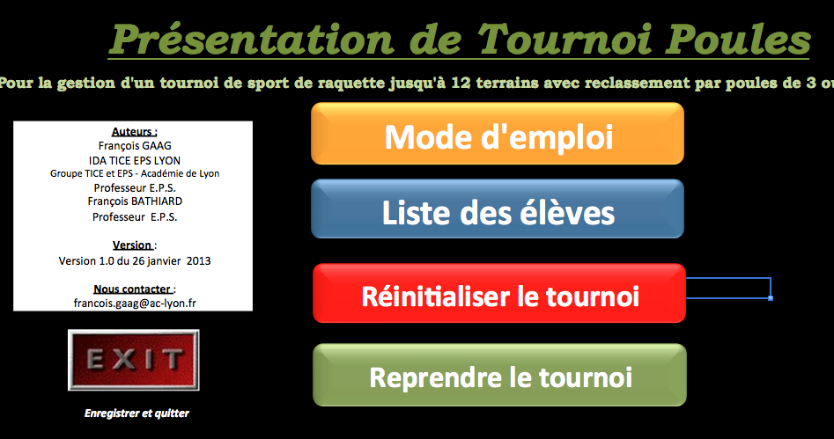
Accueil

 |  | Accès au mode d'emploi

 |  | Permet de rentrer la liste des joueurs ou des équipes et la classe pour débuter le tournoi.

 |  | Remettre tout le logiciel à zéro.

 |  | Reprendre un tournoi non terminé ou suite à
 |  | une rotation montant - descendant

Enregistre automatiquement et quitte Excel

Pour commencer le tournoi, vous devez tout d'abord entrer les joueurs ou les équipes de différentes façons possibles.
FACULTATIF : Si vous avez fait un classement de la classe dans l'activité, mettez les joueurs ou les équipes dans l'ordre du classement et n'oubliez pas d'indiquer la classe.

 | N'oubliez pas d'indiquer la classe qui se trouve dans une case blanche
 | en haut à droite de la feuille

Revenir à l'accueil Effacer les noms et la classe Accéder au tournoi une fois que tout est rentré

Vous accédez donc à la feuille où vous allez indiquez le classement et les poules de 3 ou 4 joueurs ou équipes

Efface les numéros Retour vers la liste Indique la table et la lettre du joueur Enregisre le fichier
Retour à l'accueil des joueurs d'élèves (cf. explication sous la photo) et quitte Excel

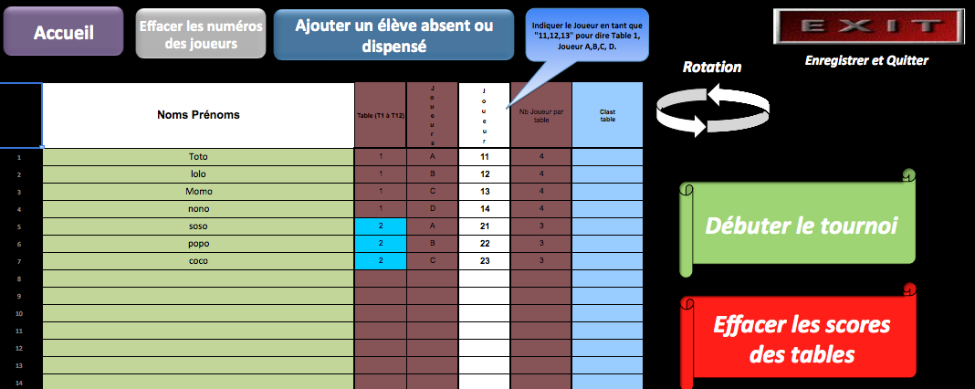

 |  | Fait automatiquement monter et descendre les gagnants et
 |  | perdants des différentes tables / terrains à la fin des
 |  | rencontres.

 |  | Permet de débuter le tournoi et d'accéder à la marque de
 |  | chaque terrain.

 |  | Si on veut effacer les scores et garder la même classe.

Informez la colonne "Joueurs ou Equipes" en indiquant:
11 pour la table 1 Joueur A
12 pour la table 1 Joueur B
13 pour la table 1 Joueur C
14 pour la table 1 Joueur D
21 pour la table 2 Joueur A
22 pour la table 2 Joueur B
23 pour la table 2 Joueur C
24 pour la table 2 Joueur D
………………………..

Tous les terrains se remplissent donc automatiquement, chaque joueur ou équipe pourra maintenant aller sur la feuille correspondant à son terrain.

EFFACER
1. Les scores des tables : cliquer sur la banière rouge. Attention, n'oubliez pas de faire la rotation des joueurs ou équipes avant d'effacer les scores. Cela enlèvera les classements
par table.
2. Les numéros des joueurs ou des équipes : cliquer sur le bouton gris - vous devrez réorganiser les tables de 3 ou 4 (par exemple si vous intégrez un nouveau joueur dans le tournoi).

ROTATION
Vous pouvez, en fin de tournoi, effectuer un mouvement des joueurs ou équipes de type montée-descente. Le 1er de chaque poule montera d'une table et le dernier descendra,
(ce quelque soit le nombre de joueurs ou équipes par table). Il suffit pour cela de cliquer sur l'icône en haut à droite de la feuille en forme de double flèche courbée.

AJOUTER UN JOUEUR ABSENT OU DISPENSE
Ce bouton vous permet de revenir à la iste des joueurs ou des équipes afin d'en rajouter un(e) manuellement tout en bas de la liste (sans perdre le classement précédant)

EXIT
Ce bouton vous permet d'enregistrer automatiquement le fichier et de quitter excel. Au cas ou vous cliqueriez sur la croix (vous ou bien un joueur, par le plus grand des
hasards et par inadvertance), j'ai tout de même fait en sorte qu'une sauvegarde s'effectue automatiquement.

DEBUTER LE TOURNOI
Vous voici maintenant sur une nouvelle feuille qui vous permet d'accéder à tous les terrains.

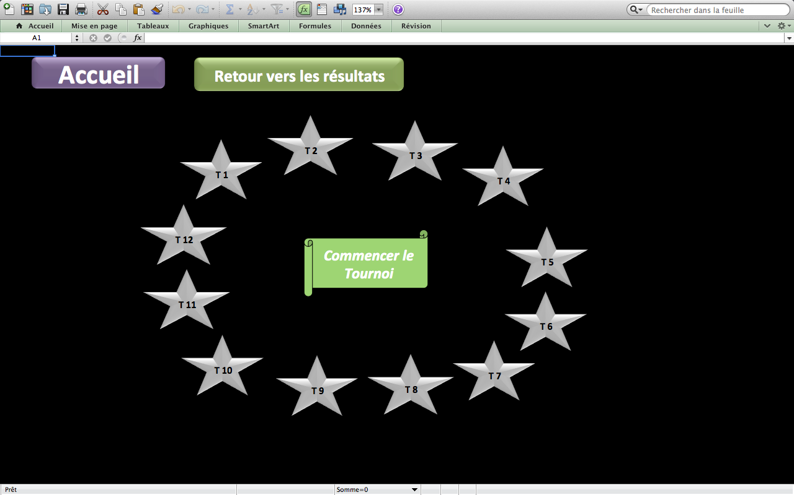

Chaque étoile correspond à une table / terrain. Pour commencer, attendez que le premier joueur qui a fini sa rencontre arrive et clique sur son étoile.
Les élèves peuvent fonctionner en autonomie très facilement sur ce type d'outil

Pour retourner au tableau précédant, cliquez sur "retour vers les résultats".

Voici à quoi ressemble un tableau de tournoi pour une poule :

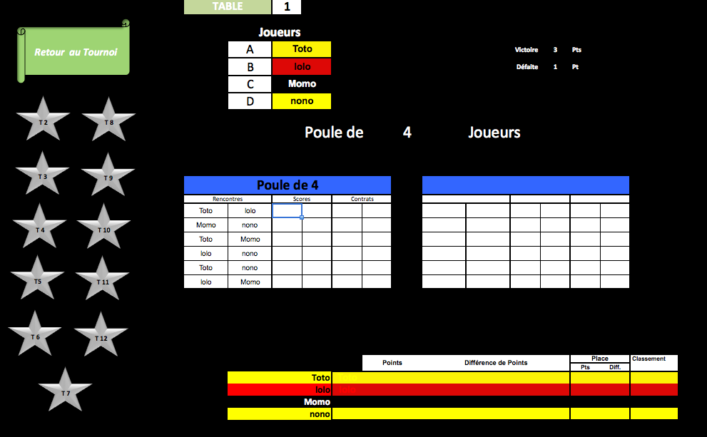

Vous pouvez donc voir que les poules se font automatiquement, ainsi que l'ordre des rencontres et le classement dans le tableau du bas.
Pour changer de table / terrain rapidement, il suffit de cliquer sur l'étoile qui correspond sur la gauche.

Lorsque votre tournoi est terminé, vous enregistrez celui-ci et/ou vous pouvez en creér un autre.
En cliquant sur "Rotation" pour refaire les poules, l'application est prête pour lancer un nouveau tournoi.
En cas d'ex-aquo, une alerte s'affiche sous la forme d'une cellule rouge. Vous pouvez modifier le numéro du juoeur ou de l'équipe.

Dans le cas d'un joueur qui est absent ou qui ne peut pas prendre part au tournoi il suffit d'effacer son numéro de terrain ou de table en veillant
à ce qu'il y ait toujours au moins 3 joueurs ou équipes par pouleSinon faites les ajustements nécessaires.

Accueil

NomsPrénoms
Accéder au Tournoi
 | Feuille de saisie des Noms et des Prénoms des participants dans l'ordre du classement. |  |  |  |  | Classe
Accueil
RAZ NOMS
 | NOM | Prénom |  | NOM Prénom ou Equipes
1 |  |  | 1 |  | 1
2 |  |  | 2 |  | 2
3 |  |  | 3 |  | 3
4 |  |  | 4 |  | 4
5 |  |  | 5 |  | 5
6 |  |  | 6 |  | 6
7 |  |  | 7 |  | 7
8 |  |  | 8 |  | 8
9 |  |  | 9 |  | 9
10 |  |  | 10 |  | 10
11 |  |  | 11 |  | 11
12 |  |  | 12 |  | 12
13 |  |  | 13 |  | 13
14 |  |  | 14 |  | 14
15 |  |  | 15 |  | 15
16 |  |  | 16 |  | 16
17 |  |  | 17 |  | 17
18 |  |  | 18 |  | 18
19 |  |  | 19 |  | 19
20 |  |  | 20 |  | 20
21 |  |  | 21 |  | 21
22 |  |  | 22 |  | 22
23 |  |  | 23 |  | 23
24 |  |  | 24 |  | 24
25 |  |  | 25 |  | 25
26 |  |  | 26 |  | 26
27 |  |  | 27 |  | 27
28 |  |  | 28 |  | 28
29 |  |  | 29 |  | 29
30 |  |  | 30 |  | 30
31 |  |  | 31 |  | 31
32 |  |  | 32 |  | 32
33 |  |  | 33 |  | 33
34 |  |  | 34 |  | 34
35 |  |  | 35 |  | 35
36 |  |  | 36 |  | 36
37 |  |  | 37 |  | 37
38 |  |  | 38 |  | 38
39 |  |  | 39 |  | 39
40 |  |  | 40 |  | 40

Tournoi
Accueil
Ajouter un élève absent ou dispensé
Effacer les numéros des joueurs
Indiquer le Joueur en tant que "11,12,13" pour dire Terrain 1/Table 1, Joueur A,B,C, D.
Enregistrer et quitter !
 |  |  |  |  |  |  | Rotation
 | Noms Prénoms | Terrain Table (T1 à T12) | Lettre Joueurs ou Equipe Terrain | Joueur OU Equipe | Nb Joueur ou Equipe par terrain/table | Classement Terrain/Table
1 |  |  |  |  |  |  |  | A
Débuter le tournoi
2 |  |  |  |  |  |  |  | B
3 |  |  |  |  |  |  |  | C
4 |  |  |  |  |  |  |  | D
5
6
7
Effacer les scores des terrains/tables
8 |  |  |  |  |  |  |  | A
9 |  |  |  |  |  |  |  | B
10 |  |  |  |  |  |  |  | C
11 |  |  |  |  |  |  |  | D
12
13
14
15
16 |  |  |  |  |  |  |  | 1
17 |  |  |  |  |  |  |  | 2
18 |  |  |  |  |  |  |  | 3
19 |  |  |  |  |  |  |  | 4
20 |  |  |  |  |  |  |  | 5
21 |  |  |  |  |  |  |  | 6
22 |  |  |  |  |  |  |  | 7
23 |  |  |  |  |  |  |  | 8
24 |  |  |  |  |  |  |  | 9
25 |  |  |  |  |  |  |  | 10
26 |  |  |  |  |  |  |  | 11
27 |  |  |  |  |  |  |  | 12
28
29
30
31
32
33
34
35
36
37
38
39
40

DebuterTournoi
Accueil
Retour vers les résultats

T 1
T 2
T 3
T 4
T 5
T 6

 |  |  |  |  |  |  | T3

Terrains | T1 | T2 | T3 | T4 | T5 | T6

Nb de matchs | 0 | 0 | 0 | 0 | 0 | 0

Terrains | T7 | T8 | T9 | T10 | T11 | T12

Nb de matchs | 0 | 0 | 0 | 0 | 0 | 0

T 7
T 8
T 9
T 10
T 11
T 12

T1
 | TERRAIN/TABLE |  | 1
Retour au Tournoi
 |  | Joueurs/Equipes
11 |  | A |  |  |  |  |  | Victoire | 3 | Pts
12 |  | B |  |  |  |  |  | Défaite | 1 | Pt
13 |  | C
T 2
T 8
14 |  | D

 |  |  |  | Poule de |  | 0 | Joueurs/Equipes
T 3
T 9

T 4
T 10
T 3

T5
T 11

T 6
T 12
T 7
 |  |  |  |  | Points |  | Différence de Points |  |  | Place |  | Classement
 |  |  |  |  |  |  |  |  |  | Pts | Diff.

T2
 | TERRAIN/TABLE |  | 2
Retour au Tournoi
 |  | Joueurs/Equipes
21 |  | A |  |  |  |  |  | Victoire | 3 | Pts
22 |  | B |  |  |  |  |  | Défaite | 1 | Pt
23 |  | C
T 1
T 8
24 |  | D

 |  |  |  | Poule de |  | 0 | Joueurs/Equipes
T 3
T 9

T 4
T 10

T5
T 11

T 6
T 12
T 7
 |  |  |  |  | Points |  | Différence de Points |  |  | Place |  | Classement
 |  |  |  |  |  |  |  |  |  | Pts | Diff.

T3
 | TERRAIN/TABLE |  | 3
Retour au Tournoi
 |  | Joueurs/Equipes
31 |  | A |  |  |  |  |  | Victoire | 3 | Pts
32 |  | B |  |  |  |  |  | Défaite | 1 | Pt
T 1
T 8
33 |  | C
34 |  | D

T 2
T 9
 |  |  |  | Poule de |  | 0 | Joueurs/Equipes

T 10
T 4

T5
T 11

T 7
 |  |  |  |  | Points |  | Différence de Points |  |  | Place |  | Classement
 |  |  |  |  |  |  |  |  |  | Pts | Diff.

T4
 | TERRAIN/TABLE |  | 4
Retour au Tournoi
 |  | Joueurs/Equipes
41 |  | A |  |  |  |  |  | Victoire | 3 | Pts
42 |  | B |  |  |  |  |  | Défaite | 1 | Pt
43 |  | C
T 1
T 8
44 |  | D

T 2
T 9
 |  |  |  | Poule de |  | 0 | Joueurs/Equipes

T 3
T 10

T5
T 11

T 6
T 12

T 7
 |  |  |  |  | Points |  | Différence de Points |  |  | Place |  | Classement
 |  |  |  |  |  |  |  |  |  | Pts | Diff.

T5
 | TERRAIN/TABLE |  | 5
Retour au Tournoi
 |  | Joueurs/Equipes
51 |  | A |  |  |  |  |  | Victoire | 3 | Pts
52 |  | B |  |  |  |  |  | Défaite | 1 | Pt
53 |  | C
T 1
T 8
54 |  | D

 |  |  |  | Poule de |  | 0 | Joueurs/Equipes
T 2
T 9

T 3
T 10

T 4
T 11

T 6
T 12
T 7
 |  |  |  |  | Points |  | Différence de Points |  |  | Place |  | Classement
 |  |  |  |  |  |  |  |  |  | Pts | Diff.

T6
 | TERRAIN/TABLE |  | 6
Retour au Tournoi
 |  | Joueurs/Equipes
61 |  | A |  |  |  |  |  | Victoire | 3 | Pts
62 |  | B |  |  |  |  |  | Défaite | 1 | Pt
63 |  | C
T 1
T 8
64 |  | D

 |  |  |  | Poule de |  | 0 | Joueurs/Equipes
T 2
T 9

T 3
T 10

T 4
T 11

T5
T 12
T 7
 |  |  |  |  | Points |  | Différence de Points |  |  | Place |  | Classement
 |  |  |  |  |  |  |  |  |  | Pts | Diff.

T7
 | TERRAIN/TABLE |  | 7
Retour au Tournoi
 |  | Joueurs/Equipes
71 |  | A |  |  |  |  |  | Victoire | 3 | Pts
72 |  | B |  |  |  |  |  | Défaite | 1 | Pt
73 |  | C
T 1
T 8
74 |  | D

 |  |  |  | Poule de |  | 0 | Joueurs/Equipes
T 2
T 9

T 3
T 10

T 4
T 11

T5
T 12
T 6
 |  |  |  |  | Points |  | Différence de Points |  |  | Place |  | Classement
 |  |  |  |  |  |  |  |  |  | Pts | Diff.

T8
 | TERRAIN/TABLE |  | 8
Retour au Tournoi
 |  | Joueurs/Equipes
81 |  | A |  |  |  |  |  | Victoire | 3 | Pts
82 |  | B |  |  |  |  |  | Défaite | 1 | Pt
83 |  | C
T 1
T 7
84 |  | D

 |  |  |  | Poule de |  | 0 | Joueurs/Equipes
T 2
T 9

T 3
T 10

T 4
T 11

T5
T 12
T 6
 |  |  |  |  | Points |  | Différence de Points |  |  | Place |  | Classement
 |  |  |  |  |  |  |  |  |  | Pts | Diff.

T9
 | TERRAIN/TABLE |  | 9
Retour au Tournoi
 |  | Joueurs/Equipes
91 |  | A |  |  |  |  |  | Victoire | 3 | Pts
92 |  | B |  |  |  |  |  | Défaite | 1 | Pt
T 1
T 7
93 |  | C
94 |  | D

 |  |  |  | Poule de |  | 0 | Joueurs/Equipes
T 2
T 8

T 10
T 3

T 11
T 4

T5
T 12
T 6
 |  |  |  |  | Points |  | Différence de Points |  |  | Place |  | Classement
 |  |  |  |  |  |  |  |  |  | Pts | Diff.

T10
 | TERRAIN/TABLE |  | 10
Retour au Tournoi
 |  | Joueurs/Equipes
101 |  | A |  |  |  |  |  | Victoire | 3 | Pts
102 |  | B |  |  |  |  |  | Défaite | 1 | Pt
T 1
T 7
103 |  | C
104 |  | D

T 2
T 8
 |  |  |  | Poule de |  | 0 | Joueurs/Equipes

T 3
T 9

T 4
T 11

T5
T 12
T 6
 |  |  |  |  | Points |  | Différence de Points |  |  | Place |  | Classement
 |  |  |  |  |  |  |  |  |  | Pts | Diff.

T11
 | TERRAIN/TABLE |  | 11
Retour au Tournoi
 |  | Joueurs/Equipes
111 |  | A |  |  |  |  |  | Victoire | 3 | Pts
112 |  | B |  |  |  |  |  | Défaite | 1 | Pt
113 |  | C
T 1
T 7
114 |  | D

 |  |  |  | Poule de |  | 0 | Joueurs/Equipes
T 2
T 8

T 3
T 9

T 4
T 10

T5
T 12
T 6
 |  |  |  |  | Points |  | Différence de Points |  |  | Place |  | Classement
 |  |  |  |  |  |  |  |  |  | Pts | Diff.

T12
 | TERRAIN/TABLE |  | 12
Retour au Tournoi
 |  | Joueurs/Equipes
121 |  | A |  |  |  |  |  | Victoire | 3 | Pts
122 |  | B |  |  |  |  |  | Défaite | 1 | Pt
T 1
T 7
123 |  | C
124 |  | D

T 2
T 8
 |  |  |  | Poule de |  | 0 | Joueurs/Equipes

T 3
T 9

T 4
T 10

T5
T 11
T 6
 |  |  |  |  | Points |  | Différence de Points |  |  | Place |  | Classement
 |  |  |  |  |  |  |  |  |  | Pts | Diff.

